CASO DE USO
 | FORMATO DE CASOS DE PRUEBAS
 | CO04
 | CASO DE USO | Cambiar rol
 | PRUEBA | Validar el cambio de rol
 | DESCRIPCIÓN | Verificar si el sistema permite hacer cambio de rol a un usuario
 | CONDICIONES DE EJECUCIÓN | Solo el administrador debe hacer cambios
 | MÓDULO | Usuarios

# | ENTRADA | RESULTADO ESPERADO | EVALUACIÓN DE LA PRUEBA | OBSERVACIONES
1 | Ingresamos a listar usuarios luego a editar usuario y elije el rol que requiera el administrador por ultimo click en aceptar | Alerta de cambio de rol exitoso | No Aprobo | 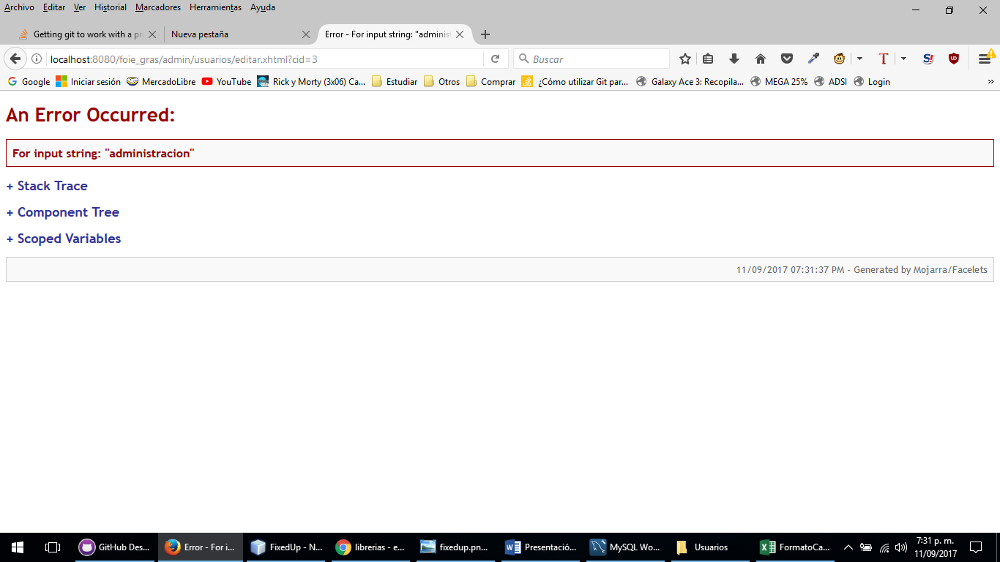
2 | Ingresamos a listar usuarios luego a editar usuario y elije el rol que requiera el administrador por ultimo click en aceptar | Alerta de excepcion el cambio de rol no fue exitoso

